1x15KW
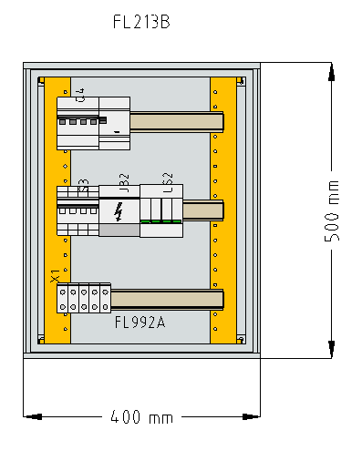
P | REFERENCIA | DESCRIÇÃO | Qtd.
1 |  | QUADRO = Registo interno 7305
2 | 58.2CDS254001R0324 | Disjuntor 32 A. curva C. 6 kA/10 kA. 4p | 1,0
3 | 58.2CSB204101R3400 | Bloco diferencial 3p+N/4p. 40 A tipo A. 300 mA. S200 | 1,0
4 | 58.2CDD284101R0040 | SD204/40 Interruptor seccionador 4p 40 A | 1,0
5 | 062.7P2482750020 | DESCARREGADOR DE SOBRETENSÃO | 1,0
6 | 015.563920 | SUP. BARRAMENTO TD 80A | 1,0
7 | 086.FL213B | orion plus pol. PO a.500 l.400 | 1,0
8 | 086.FL992A | Kit modular 3x16 M a.500 l.400 | 1,0
9 | 070.QFCD | Quadro Fotovoltaico Casa Dirk | 1,0
10
11 |  | Material a parte:
12 | 022.1020200000 | BORNE WDU 6 (1 unid.) | 4,0
13 | 022.1050000000 | TAPA WAP 2.5-10 (1 unid.) | 1,0
14 | 022.0383560000 | 0383560000 -- ANG. FIJ. EW 35 TS 35 | 2,0

1x50KW
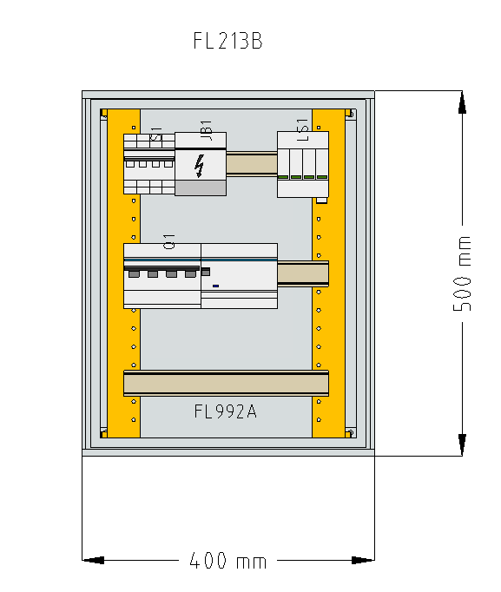
P | REFERENCIA | DESCRIÇÃO | Qtd.
1 |  | QUADRO = Registo interno 9170
2 | 062.7P2482750020 | DESCARREGADOR DE SOBRETENSÃO | 1,0
3 | 58.2CCG001236R0001 | S804P-C100 DISJ ALTA PERF 50KA | 1,0
4 | 58.2CSB804101R4000 | Bloco diferencial 4p. tipo A. 100A 500mA.0 | 1,0
5 | 58.2CDE284001R0125 | E204/125RD Interruptor secciona 125 A 4p | 1,0
6 | 015.563820 | REPARTIDO TETRAPOLAR TD 125A | 1,0
7 | 086.FL992A | Kit modular 3x16 M a.500 l.400 | 1,0
8 | 086.FL213B | orion plus pol. PO a.500 l.400 | 1,0
9 | 58.2CSM204733R1801 | Porta fusíveis seccionável modular. 32 A 3p+N - 10.3x38 mm | 1,0
10 | 070.NCRIADA | Montagem quadro Frestia UPAC 2 (1x50KW) | 1,0
11
12 |  | Material a parte
13 | 58.2CSM204733R1801 | Porta fusíveis seccionável modular. 32 A 3p+N - 10.3x38 mm | 1,0
14 | 086.LF302G | Fusível 10x38 gG 2A 500V | 1,0
15 | 58.2CSS255101R0164 | Disjuntor 16 A, curva C, 6 kA/10 kA, 1p+N (1 mód.) | 1,0
16 | 58.2CSF202002R1250 | Interruptor diferencial 2p. tipo AC. 25A 30mA. não acessoriá | 1,0
17 | 58.2CCG001236R0001 | S804P-C100 DISJ ALTA PERF 50KA | 1,0

2x50KW
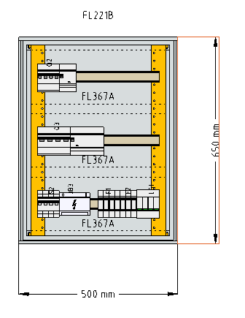
P | REFERENCIA | DESCRIÇÃO | Qtd.
1 |  | QUADRO = Registo interno 5325
2 | 062.7P2482750020 | DESCARREGADOR DE SOBRETENSÃO | 1,0
3 | 58.2CDS254001R0634 | Disjuntor 63 A. curva C. 6 kA/10 kA. 4p | 1,0
4 | 58.2CSB204101R3630 | Bloco diferencial 3p+N/4p. 63 A tipo A. 300 mA. S200 | 1,0
5 | 58.2CCG001236R0001 | S804P-C100 DISJ ALTA PERF 50KA | 1,0
6 | 58.2CSB804101R4000 | Bloco diferencial 4p. tipo A. 100A 500mA.0 | 1,0
7 | 58.2CDE284001R0125 | E204/125RD Interruptor secciona 125 A 4p | 1,0
8 | 015.563820 | REPARTIDO TETRAPOLAR TD 125A | 1,0
9 | 086.FL221B | orion plus pol. PO a.650 l.500 | 1,0
10 | 086.FL367A | Tampa p/mod. 1x22 M a.200 l.500 | 3,0
11 | 086.FL463A | Mont. func. orion plus a.650 | 2,0
12 | 58.2CSM204733R1801 | Porta fusíveis seccionável modular. 32 A 3p+N - 10.3x38 mm | 1,0
13 | 102.TM3150A5 | TRASFORMADOR 150/5 | 3,0
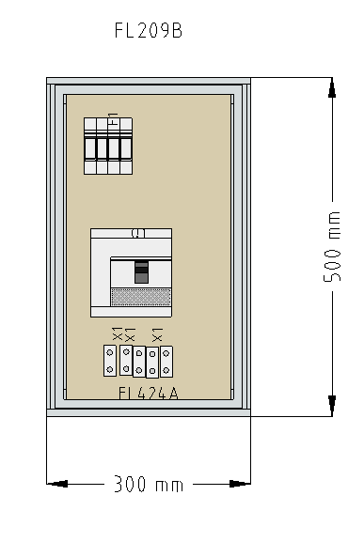
14 | 070.NCRIADA | Montagem QUADRO BV AMADORA | 1,0
15
16 |  | Material a parte
17 | 58.1SDA066888R1 | XT1B160 Disj 160 TMD R125 Im1250 4p N100 | 1,0
18 | 58.2CSM204733R1801 | Porta fusíveis seccionável modular. 32 A 3p+N - 10.3x38 mm | 1,0
19 | 086.FL209B | Orion plus pol. PO a.500 l.300 | 1,0
20 | 086.FL424A | Platina isolante a.500 l.300 | 1,0
21 | 022.2502530000 | WPD 130 1X50/1X50 GY | 1,0
22 | 070.NCRIADA | Montagem E BARRA QUADRO BV AMADORA - Q.INTERLIGAÇÃO | 1,0

3x50KW
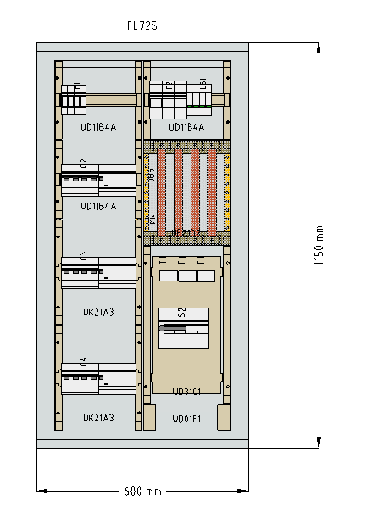
P | REFERENCIA | DESCRIÇÃO | Qtd.
1 |  | QUADRO = Registo interno 2607
2 |  | 1ª Quadro (3x50 kW)
3 | 062.7P2482750020 | DESCARREGADOR DE SOBRETENSÃO | 1,0
4 | 58.2CSM204733R1801 | Porta fusíveis seccionável modular. 32 A 3p+N - 10.3x38 | 1,0
5 |  | ^proteção Contador de Produção
6 | 58.2CSM277502R1801 | Porta fusíveis seccionável modular. 125 A 3p - 22x58 mm | 1,0
7 |  | ^proteção DST
8 | 086.LF599G | Fusível 22x58 gG 125A 400V | 3,0
9 | 58.1SCA022710R0520 | Interruptor - Seccionador 250A. 4p. comando frontal à | 1,0
10 | 086.LF302G | Fusível 10x38 gG 2A 500V | 3,0
11 | 58.2CCG001236R0001 | S804P-C100 DISJ ALTA PERF 50KA | 3,0
12 | 58.2CSB804101R4000 | Bloco diferencial 4p. tipo A. 100A 500mA.0 | 3,0
13 | 086.FL72S | Univ. IP65 a.1150 l.600 p.300 | 1,0
14 | 086.UN07A | Jogo 2 montantes univ. a.1050 | 2,0
15 | 086.UE21D2 | Unid. barram. vert. 250A a.300 l.250 | 1,0
16 | 086.UD11B4A | Unid. p/mod. 1x12 M a.225 l.250 | 3,0
17 | 086.UK21A3 | Unid. p/disj. x160 1x12 M a.300 l.250 | 2,0
18 | 086.UD31C1 | Unid. c/platina lisa a.450 l.250 | 1,0
19 | 086.UD01F1 | Tampas extrem. a.2x75 l.250 | 1,0
20 | 102.TM3250A5 | TM3-250A5 TRANSFORMADOR DE INTENSIDADE | 3,0
21 | 070.QE1FALESIA | MÃO DE OBRA SOBRE QUADROS ELECTRICOS | 1,0
22
23 |  | Material a parte
24 | 58.1SDA068065R1 | Disjuntor XT3N250 TMD R200 Im2000 4p F F N50% | 1,0
25 | 58.2CSM204733R1801 | Porta fusíveis seccionável modular. 32 A 3p+N - 10.3x38 | 1,0

1x40KW
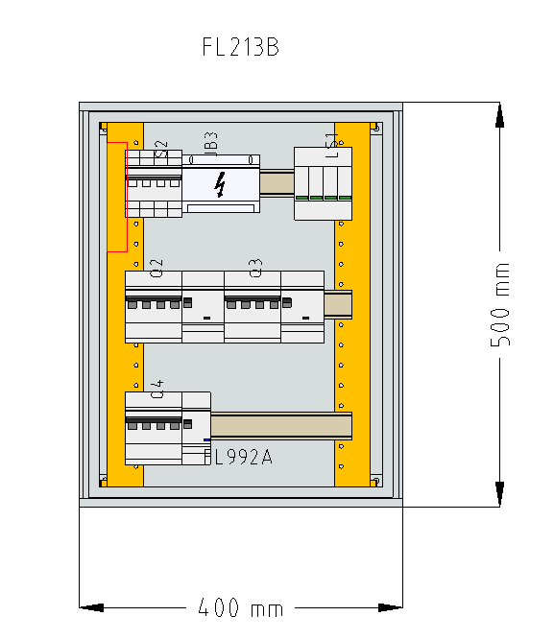
P | REFERENCIA | DESCRIÇÃO | Qtd.
3 |  | QUADRO = Registo interno 8229
4 | 062.7P2482750020 | DESCARREGADOR DE SOBRETENSÃO | 1,0
5 | 58.2CCG001235R0001 | S804P-C80Disjuntor 80 A. curva C. 50 kA. 4p. S800P | 1,0
6 | 58.2CSB804101R4000 | Bloco diferencial 4p. tipo A. 100A 500mA.0 | 1,0
7 | 58.2CDE284001R0100 | E204/100RD Interruptor secciona 100 A 4p | 1,0
8 | 015.563820 | REPARTIDO TETRAPOLAR TD 125A | 1,0
9 | 086.FL992A | Kit modular 3x16 M a.500 l.400 | 1,0
10 | 086.FL213B | orion plus pol. PO a.500 l.400 | 1,0
11 | 58.2CSM204733R1801 | Porta fusíveis seccionável modular. 32 A 3p+N - 10.3x38 | 1,0
12 | 070.LDLAUDRY | Montagem quadro Lavandaria DLaudry | 1,0
13
14 |  | Material a parte
15 | 58.2CSM204733R1801 | Porta fusíveis seccionável modular. 32 A 3p+N - 10.3x38 | 1,0
16 | 58.2CCG001235R0001 | S804P-C80Disjuntor 80 A. curva C. 50 kA. 4p. S800P | 1,0

2x40KW
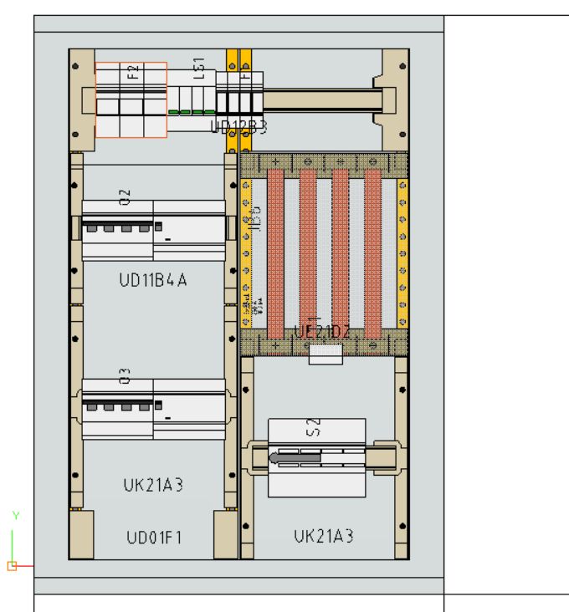
P | REFERENCIA | DESCRIÇÃO | Qtd.
2 |  | QUADRO = Registo interno 8230
3 | 062.7P2482750020 | DESCARREGADOR DE SOBRETENSÃO | 1,0
4 | 58.2CSM277502R1801 | Porta fusíveis seccionável modular. 125 A 3p - 22x58 mm | 1,0
5 | 086.LF599G | Fusível 22x58 gG 125A 400V | 3,0
6 | 58.1SCA120521R1001 | Interruptor seccionador OT160EV04P | 1,0
7 | 58.2CSM204733R1801 | Porta fusíveis seccionável modular. 32 A 3p+N - 10.3x38 | 1,0
8 | 086.LF302G | Fusível 10x38 gG 2A 500V | 3,0
9 | 58.2CCG001235R0001 | S804P-C80Disjuntor 80 A. curva C. 50 kA. 4p. S800P | 2,0
10 | 58.2CSB804101R4000 | Bloco diferencial 4p. tipo A. 100A 500mA.0 | 2,0
11 | 086.FL52S | Univ. IP65 a.850 l.600 p.300 | 1,0
12 | 086.UN05A | Jogo 2 montantes univ. a.750 | 2,0
13 | 086.UE21D2 | Unid. barram. vert. 250A a.300 l.250 | 1,0
14 | 086.UD11B4A | Unid. p/mod. 1x12 M a.225 l.250 | 2,0
15 | 086.UD12B3 | Unid. p/mod. 1x24 M a.150 l.500 | 1,0
16 | 086.UD11F1 | Unid. c/tampa opaca a.150 l.250 | 1,0
17 | 102.TM3200A5 | TM3-200A5 TRANSFORMADOR 200/5A | 3,0
18 | 070.CADAVAL | Quadro Escola Secundaria Cadaval(2x40 kW) | 1,0
19 |  | ^Inclui barramento, montagem e estrutura.
20
21 |  | Alimentação cliente
22 | 58.1SDA067410R1 | Disjuntor XT1C160 TMD R160 Im1600 4p F F N100% | 1,0
23 | 58.2CSM204733R1801 | Porta fusíveis seccionável modular. 32 A 3p+N - 10.3x38 | 1,0
24 | 086.LF302G | Fusível 10x38 gG 2A 500V | 3,0

2x150KW
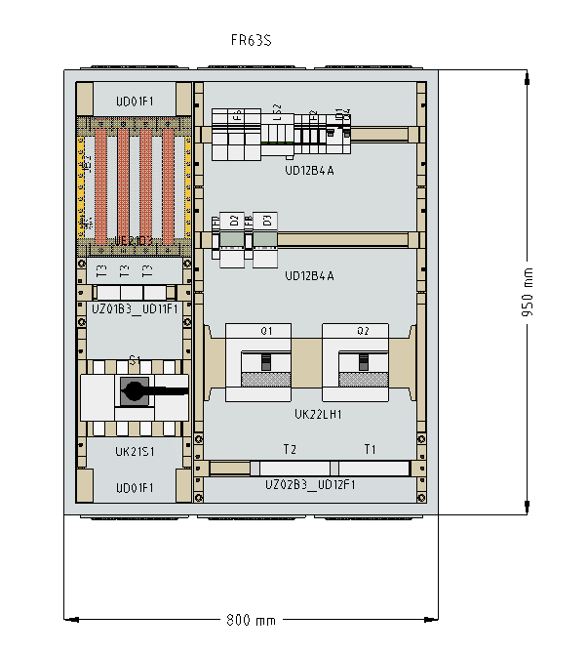
P | REFERENCIA | DESCRIÇÃO | Qtd.
1 |  | QUADRO = Registo interno 8559
2 | 58.1SDA066325R1 | Bobina de abertura. com cabo. 220-240 V ca / 220-250 V | 2,0
3 | 58.1SDA068065R1 | Disjuntor XT3N250 TMD R200 Im2000 4p F F N50% | 2,0
4 | 58.2CSM200913R1801 | Porta fusíveis seccionável modular. 32 A 1p+N - 10.3x38 | 2,0
5 | 58.2CSJ331001R0202 | Relé diferencial 230 V ca. com ecrã: ?t= 0.02... 10 s: INS: | 2,0
6 |  | ^disjuntores devem de vir com barras de cobre
7 | 58.2CSG110100R1211 | Transformador toroidal Ø 110 mm fechado | 2,0
8 | 58.2CSM204733R1801 | Porta fusíveis seccionável modular. 32 A 3p+N - 10.3x38 | 1,0
9 | 062.7T8100002303 | TERMOSTATO DE PAINEL | 1,0
10 | 062.7F0200001000 | GRIGLIA | 1,0
11 | 062.7F2082302055 | VENTILADOR COM FILTRO | 1,0
12 | 58.2CSM277502R1801 | Porta fusíveis seccionável modular. 125 A 3p - 22x58 mm | 1,0
13 | 086.LF599G | Fusível 22x58 gG 125A 400V | 3,0
14 | 062.7P2482750020 | DESCARREGADOR DE SOBRETENSÃO | 1,0
15 | 038.MORTCT300400X0 | MORTCT300400X05 - TI tripolar 400A para MCCBs até | 1,0
16 | 086.HA457 | Inter. corte aparente 4P 400amp | 1,0
17 | 086.FR63S | Univ. IP54 PO a.950 l.800 p.275 | 1,0
18 | 086.UN06A | Jogo 2 montantes univ. a.900 | 2,0
19 | 086.UD12B4A | Unid. p/mod. 1x24 M a.225 l.500 | 2,0
20 | 086.UK21S1 | Unid. p/inter. HA 250A a.300 l.250 | 1,0
21 | 086.UD01F1 | Tampas extrem. a.2x75 l.250 | 1,0
22 | 086.UE21D3 | Unid. barram. vert. 400A a.300 l.250 | 1,0
23 | 086.UK22LH1 | Unid. P250 (x2) a.300 l.500 | 1,0
24 | 086.UD12F1 | Unid. c/tampa opaca a.150 l.500 | 1,0
25 | 086.UZ02B3 | Calha DIN regulável l.500 | 1,0
26 | 070.NCRIADA | MÃO DE OBRA SOBRE QUADROS ELECTRICOS | 1,0
27 |  | ^inclui tambem montagem do material a parte
28
29 |  | MATERIAL A PARTE
30 | 58.1SDA100396R1 | Disjuntor XT5N 400 Ekip Dip LS/I In = 400 4p F F | 1,0
31 | 58.1SDA054873R1 | Bobina de abertura. 220-240 V ca - 220-250 V cc. | 1,0
32 | 58.2CSS255101R0164 | Disjuntor 16 A, curva C, 6 kA/10 kA, 1p+N (1 mód.) | 1,0
33 | 58.2CSF202002R1250 | Interruptor diferencial 2p. tipo AC. 25A 30mA. não | 1,0
34 | 001.GG5009 | GG5009 - Armário ABS 800x600x260 | 1,0

4x150KW
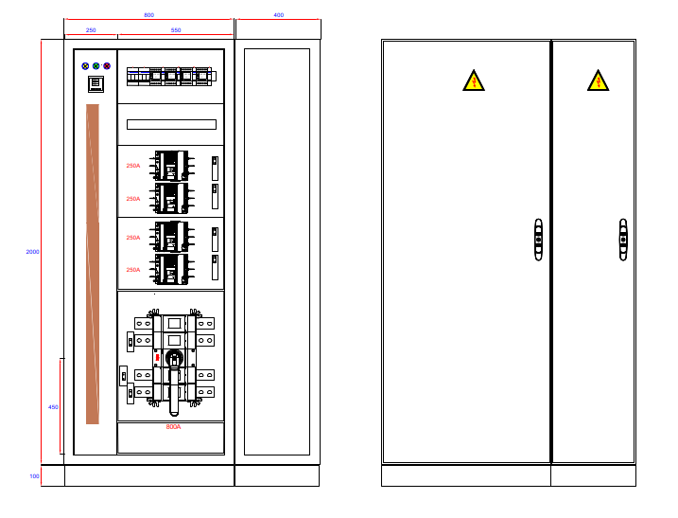
P
3 |  | QUADRO = Registo interno 2315
4 | 070.QEGRANISUL | QE GRANISUL | 1,0
5 |  | ^inclui barramento, montagem e estrutura de espelhos
6 |  | ^transporte e montagem dos restantes aparelhos
8 | 026.MCS20046R5 | ARMARIO MF2000X400X600 | 1,0
9 | 026.MCS20086PER5 | ARMARIO MCS 2000X800X600 PE | 1,0
10 | 026.PF1040 | RODAPE LATERAL 1200X100 | 1,0
11 | 026.PS1060 | LATERAL PEDESTAL 100X600 | 1,0
12 | 026.PF1080 | ESQ. FRONTAL 100X800 | 1,0
13 | 026.PS1060 | LATERAL PEDESTAL 100X600 | 1,0
14 | 026.CCI06 | SUP.UNIÃO INTERNA | 1,0
15 | 026.CCM04 | KIT UNIÃO INTERNO ESQUINA | 1,0
16 | 026.SPM2006R5 | PAINEL LATERAL 2000X600 | 1,0
17 | 58.2CSM200893R1801 | Porta fusíveis seccionável modular. 32 A 1p+N - 10.3x38 | 4,0
18 | 58.1SDA068066R1 | Disjuntor XT3N250 TMD R250 Im2500 4p F F N50% | 4,0
19 | 58.1SDA066325R1 | Bobina de abertura. com cabo. 220-240 V ca / 220-250 V | 4,0
20 | 58.2CSJ341001R0202 | Unidade central diferencial 4 E/S. com ecrã: ?t= 0.02... 10 | 1,0
21 | 58.2CSG319001R0202 | Trafo toroidal 110mm WGC 110 | 4,0
22 | 58.2CTB815710R4000 | Descarregador sobret. OVRT1T24L12.5440SPTSQS | 1,0
23 | 58.2CCG001233R0001 | Disjuntor 100 A. curva C. 50 kA. 3p. S800P | 1,0
24 | 58.1SCA022871R5870 | Interruptor - Seccionador 1250A 4p. comando frontal | 1,0
25 | 055.CTD8S12505AXXX | CTD8S12505AXXX TRANSF. INTENS. 1250/5 ABERT. | 3,0
26 | 58.2CSR275080R1254 | Disjuntor diferencial 1p+N. curva C. 25 A. tipo AC. 10 kA. | 2,0
27 | 58.2CDS251001R0104 | Disjuntor 10 A. curva C. 6 kA/10 kA. 1p | 1,0
28 | 062.7U0082300010 | TOMADA SCHUKO CINZA C/ LED | 1,0
29 | 062.7T8100002303 | TERMOSTATO DE PAINEL | 1,0
30 | 062.7F0200002000 | GRELHA COM FILTRO 150X150 IP54 | 1,0
31 | 062.7F2082302055 | VENTILADOR COM FILTRO | 1,0
32 | 58.2CSM204733R1801 | Porta fusíveis seccionável modular. 32 A 3p+N - 10.3x38 | 1,0
33 | 58.2CSM200923R1801 | Porta fusíveis seccionável modular. 32 A 1p - 10.3x38 mm | 3,0
34 | 003.XB7EV03MP | SIN LED VERD 230V | 1,0
35 | 003.XB7EV04MP | SIN LED VERM 230VCA | 1,0
36 | 003.XB7EV05MP | SIN LED AMAR 230VCA | 1,0
37
38 |  | Disjuntor Interligação
39 | 58.1SDA071411R1 | Disjuntor fixo E1.2B 1000 Ekip Dip LI 4p F F | 1,0
40 | 58.1SDA073700R1 | E1.2/E6.2 UVR (YU) 220-240 V c.a./c.c. | 1,0
41 | 58.1SDA073750R1 | AUX contacto auxiliar 4Q 400 V ca -E1.2 | 1,0
42 | 58.1SDA104922R1 | M XT7M 220-250 V AC/DC | 1,0
43 | 070.QEINTERGRANIS | QE INTER GRANISUL | 1,0
44 | 58.2CSM204733R1801 | Porta fusíveis seccionável modular. 32 A 3p+N - 10.3x38 | 1,0
45 | 004.NSYCRN128300 | CRN 1200x800x300 puerta ciega | 1,0
46 | 004.NSYMM128 | PLAT METÁLICA 1200X800 | 1,0
47 | 58.2CSJ331001R0202 | Relé diferencial 230 V ca. com ecrã: ?t= 0.02... 10 s: INS: | 1,0
48 | 58.2CSM200893R1801 | Porta fusíveis seccionável modular. 32 A 1p+N - 10.3x38 | 1,0
49 | 58.2CSG322001R0202 | Transformador toroidal ? 105 x 220 mm núcleo fechado | 1,0
50 | 062.7T8100002303 | TERMOSTATO DE PAINEL | 1,0
51 | 062.7F0200002000 | GRELHA COM FILTRO 150X150 IP54 | 1,0
52 | 062.7F2082302055 | VENTILADOR COM FILTRO | 1,0
53 | 58.2CSR275080R1254 | Disjuntor diferencial 1p+N. curva C. 25 A. tipo AC. 10 kA. | 1,0

Quadro Tipo Azeitão
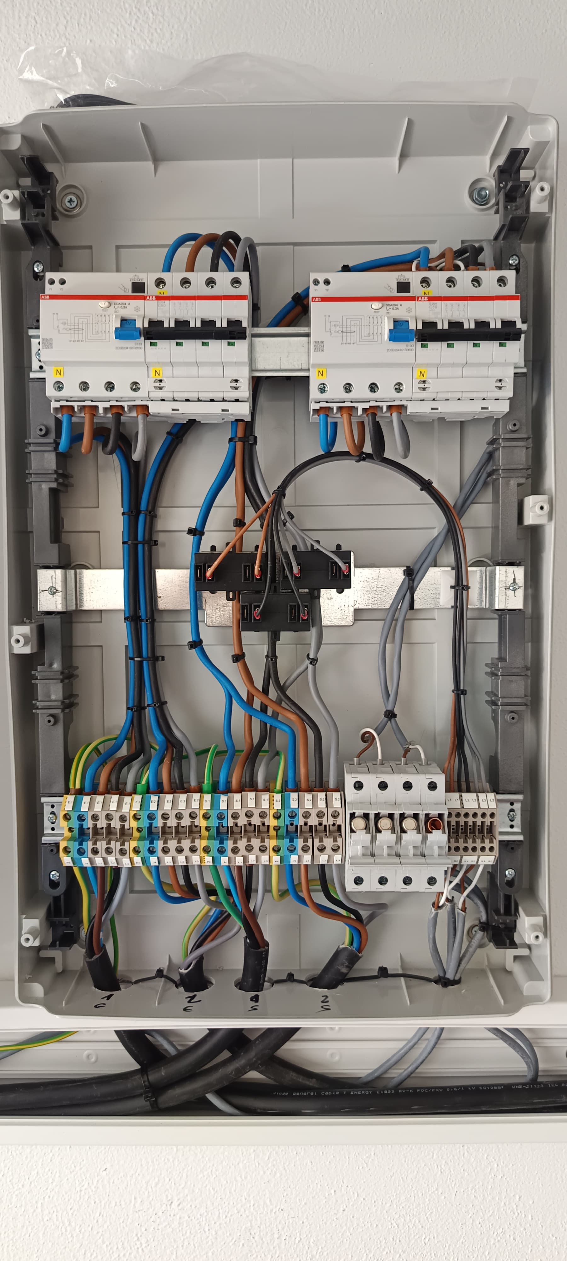
P | REFERENCIA | DESCRIÇÃO | Qtd.
1 |  | Orçamento no. 8277 de 08.06.2026
2 |  | Quadro tipo Azeitºão
3 | 58.2CDS254001R0634 | Disjuntor 63 A. curva C. 6 kA/10 kA. 4p | 2,0
4 | 58.2CSB204101R3630 | Bloco diferencial 3p+N/4p. 63 A tipo A. 300 mA. S200 | 2,0
5 | 58.2CSM204733R1801 | Porta fusíveis seccionável modular. 32 A 3p+N - 10.3x38 | 1,0
6 | 102.TM3200A5 | TM3-200A5 TRANSFORMADOR 200/5A | 3,0
7 | 022.1020400000 | BORNE WDU 16 (1 unid.) | 12,0
8 | 022.1020480000 | BORNE WDU 16 AZUL (1 unid.) | 4,0
9 | 022.1010400000 | BORNE WPE 16 (1 unid.) | 4,0
10 | 022.1020000000 | BORNE WDU 2.5 (1 unid.) | 3,0
11 | 019.GW40108BD | 40 CDK 54M(18X3) IP65 | 1,0
12 | 070.QUALCROQUI | Quadro Qualcroqui | 1,0

